PAGOS Zavaleta & Obrador FEB-23
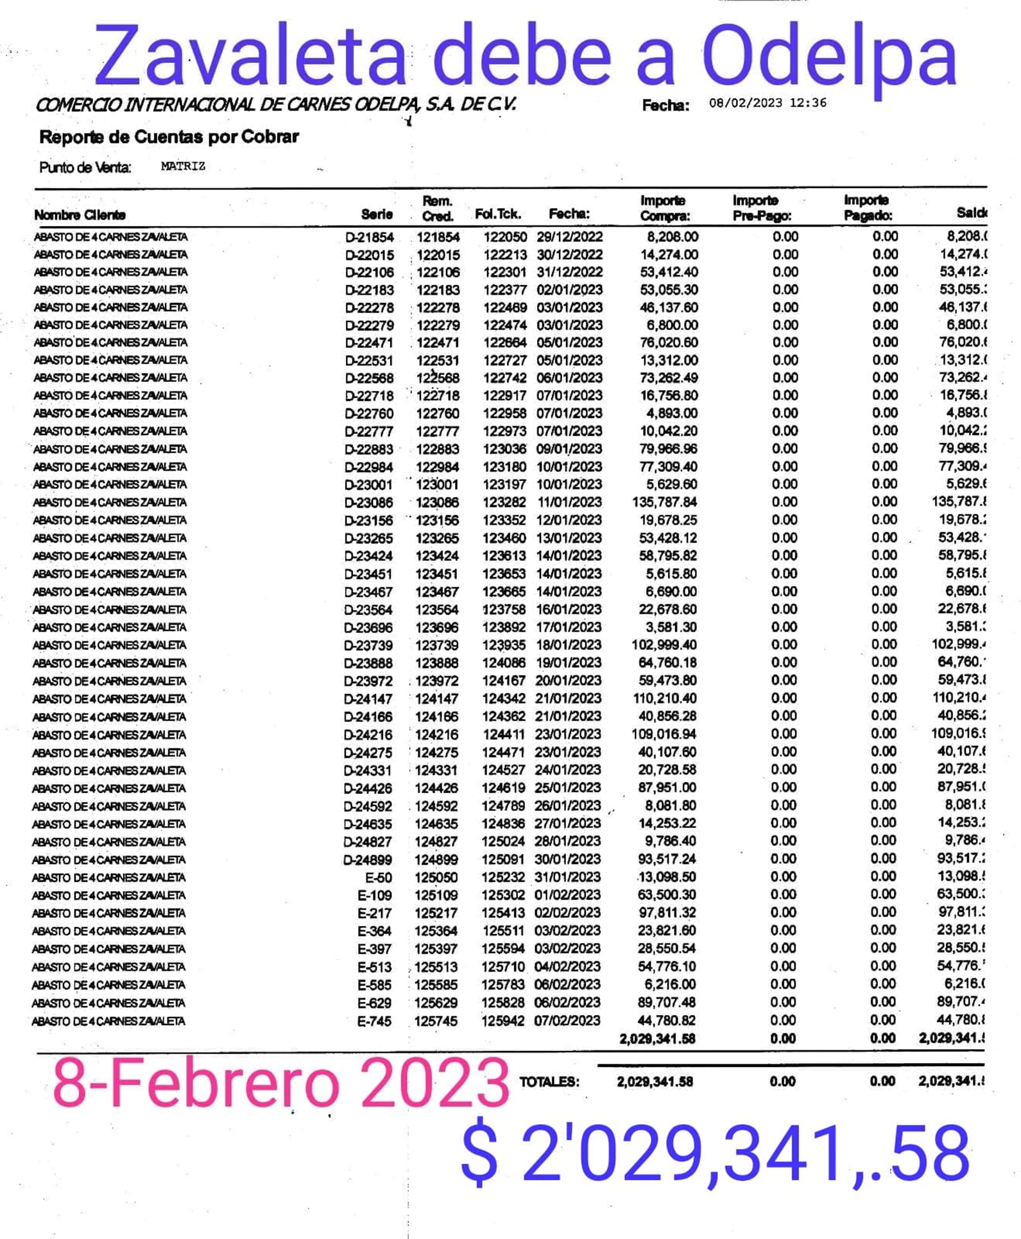
DEPOSITOS ZAVALETA A ODELPA |  |  |  |  |  |  |  | XXXX
VENTA | FECHA DEPOSITO | IMPORTE | Odelpa
6-Feb-23 | 13-Feb-23 | $25,000.00 | $25,000.00 |  |  |  | $326,804.00
7-Feb-23 | 13-Feb-23 | $52,192.00 | $77,192.00 |  |  |  | $326,804.00
8-Feb-23 | 13-Feb-23 | $56,614.00 | $133,806.00 |  |  |  | $326,804.00
9-Feb-23 | 13-Feb-23 | $39,288.00 | $173,094.00 |  |  |  | $326,804.00
9-Feb-23 | 13-Feb-23 | $20,000.00 | $193,094.00 |  |  |  | $326,804.00
10-Feb-23 | 13-Feb-23 | $60,322.00 | $253,416.00 |  |  |  | $326,804.00
11-Feb-23 | 13-Feb-23 | $31,638.00 | $285,054.00 |  |  |  | $326,804.00
12-Feb-23 | 13-Feb-23 | $41,550.00 | $326,604.00 |  |  |  | $326,804.00
12-Feb-23 | 13-Feb-23 | $200.00 | $326,804.00 |  |  |  | $326,804.00
 |  |  | $326,804.00 |  |  |  | $326,804.00
 |  |  | $326,804.00 |  |  |  | $326,804.00
 |  |  | $326,804.00 |  |  |  | $326,804.00
 |  |  | $326,804.00 |  |  |  | $326,804.00
 |  |  | $326,804.00 |  |  |  | $326,804.00
 |  |  | $326,804.00 |  |  |  | $326,804.00
 |  |  | $326,804.00 |  |  |  | $326,804.00
 |  |  | $326,804.00 |  |  |  | $326,804.00
 |  |  | $326,804.00 |  |  |  | $326,804.00
 |  |  | $326,804.00 |  |  |  | $326,804.00
 |  |  | $326,804.00 |  |  |  | $326,804.00
 |  |  | $326,804.00 |  |  |  | $326,804.00
 |  |  | $326,804.00 |  |  |  | $326,804.00
 |  |  | $326,804.00 |  |  |  | $326,804.00
 |  |  | $326,804.00 |  |  |  | $326,804.00
 |  |  | $326,804.00 | 8-Feb-23 | DEUDA | -$2,029,341.58 | -$1,702,537.58
 |  |  | $326,804.00 |  |  |  | -$1,702,537.58
 |  |  | $326,804.00
 |  |  | $326,804.00
 |  |  | $326,804.00
 |  |  | $326,804.00
 |  |  | $326,804.00
 |  |  | $326,804.00
 |  |  | $326,804.00
 |  |  | $326,804.00
 |  |  | $326,804.00
 |  |  | $326,804.00
 |  |  | $326,804.00
 |  |  | $326,804.00
 |  |  | $326,804.00
 |  |  | $326,804.00
 |  |  | $326,804.00
 |  |  | $326,804.00
 |  |  | $326,804.00
 |  |  | $326,804.00

 |  | ZAVALETA

27-Nov-22 | DEUDA | $1,884,182.28
 | PAGOS | -$691,750.00
29-Dec-22 | Depositos | -$184,075.50
 | RESTA | $1,008,356.78

